상품제안서
엑스트라 WCP-210 듀얼고속 무선충전 데스크탑 홀더-[일시품절] | 상품코드: F23909

 |  |  |  |  |  |  | 02-412-0044 | www.easy1.co.kr
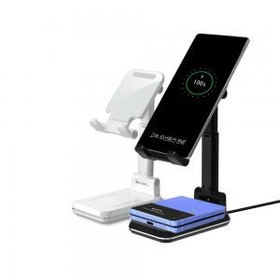 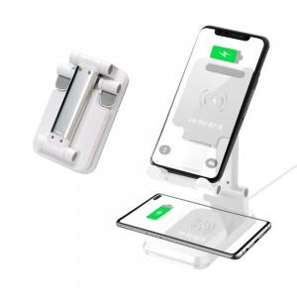 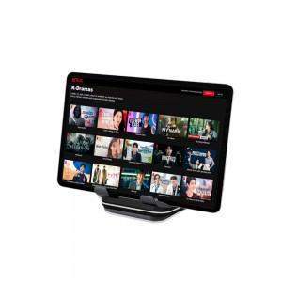

【상세/제작정보】

【인쇄/포장옵션】 | 실크, 레이저 / 포장지포장

【공급단가】 | 수량 | 100~ | 300~ | 500~ | 1,000~ | 3,000~
*VAT별도 | 단가 | 27,000원 | 26,000원 | 25,000원 | 24,000원 | 23,400원

【상품 URL】 | http://www.easy1.co.kr/src/goods_detail.php?gdno=23909

